Ttes Categories
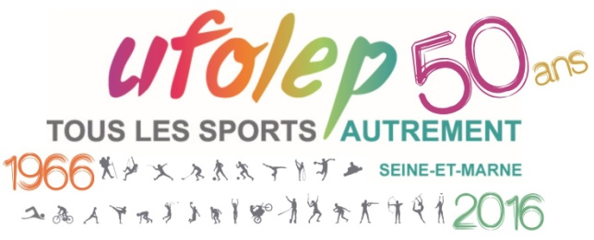
 |  | ST PIERRE LES NEMOURS

 |  | NEMOURS USNSP
 |  | 2025-11-30

 | PRIX D'EQUIPE | 48 ENGAGES
 | NEMOURS USNSP
 | 1ère CATEGORIE : 7 Engagés
Place | Nom Prénom | Club
1 | BOURGOIN QUENTIN | VTT SENONAIS
2 | QUENTIER MAXIME | VTT VERNEUIL
3 | LAURET JULDAS | TEAM H.B.S. CYCLING
4 | MARECHAL YOANN | TEAM HBS
5 | SIBLET SEBASTIEN | TEAM CYCLISTES ECHAPPEE 77
6 | MARINEAU LUCAS | LE BRAQUET SOURDUNOIS
7 | COQUET RAPHAEL | TEAM H.B.S. CYCLING

 | 2ème CATEGORIE : 9 Engagés
Place | Nom Prénom | Club
1 | POUTEAU ALEXANDRE | VTT SENONAIS
2 | LEDUC SEBASTIEN | TEAM ALLCYCLE MEAUX
3 | PICH JEAN LUC | TEAM ALLCYCLE MEAUX
4 | CRUVEILLER STEPHANE | TEAM HBS
5 | BOISTEL THOMAS | TEAM HBS
6 | MISSON ERIC | CCPP 77
7 | PELLETIER ANGELINO | VC SENONAIS
8 | CHEVREAU BRUNO | ES GATINAIS
9 | CRUVEILLER STEPHANE | TEAM HBS

20
21
22
23
40

 | 3ème CATEGORIE : 15 Engagés
Place | Nom Prénom | Club
1 | SILVAIN FRANCK | NEMOURS U.S.N.S.P.
2 | SOLOHUB RUDY | ROVE
3 | BESSEMOULIN ERIC | CCPP 77
4 | LE TOQUEU ERIC | VC SENONAIS
5 | GEMINNE OLIVIER | VC SENONAIS
6 | DEFROMONT CHARLES | CC YONNE NORD
7 | MERCHANT STEPHEN | TEAM HBS
8 | QUENTIER PIERRE YVES | VTT VERNEUIL
9 | MAINGOT ERIC | TEAM CYCLISTE EN DANSEUSE
10 | BIBARD LAURENT | NEMOURS U.S.N.S.P.
11 | RAMON MIGUEL | TEAM CYCLISTE EN DANSEUSE
12 | BESNARD JEREMY | TEAM HBS
13 | ULJASZ DANIEL | LE BRAQUET SOURDUNOIS
ABD | SANITAS GAEL | ROVE
ABD | VERNIER ARNAUD | CCPP 77

 | 4ème CATEGORIE : 7 Engagés
Place | Nom Prénom | Club
1 | EYMA FREDERIC | TEAM HBS
2 | VAN HOUTRYVE TOM | NEMOURS USNSP
3 | BOUGAMONT JANNICK | LE MEE SPORT
4 | GORIN FRANCOIS | VC DIGES
5 | GUYOT FRANCK | LE MEE SPORT
6 | LAVIELLE REGIS | LE MEE SPORT
7 | BUFFET DOMINIQUE | VCCV 94

 | FEMININE : 1 Engagée
Place | Nom Prénom | Club
1 | BOROT NATHALIE | NEMOURS USNSP

11

 | 13/14 ANS : 5 Engagés
Place | Nom Prénom | Club
1 | DEFREMONT MATEO | VC SENS
2 | MAUVAIS JULES | NEMOURS USNP
3 | LARDON BRIAC | NEMOURS USNP
4 | GATEPAILLE GUILHEM | VCFA
5 | VAN HOUTRYVE VICTOR | NEMOURS USNP
6
7
8
 | 15/16 ANS : 2 Engagés
Place | Nom Prénom | Club
1 | PELLETIER JIMMY | VC SENS
2 | BIBARD EVA | NEMOURS USNP

7 | 11/12 ANS : 2 Engagés
Place | Nom Prénom | Club
1 | GUINE MATHILDE | NEMOURS USNSP
2 | SYLVAIN PIERRE | NEMOURS USNSP
3

